Hoja1
 Instituto de Investigaciones en Materiales UNAM Laboratorio de Pruebas Mecánicas
Misión del laboratorio |  | Realizar análisis de las propiedades de materiales a diferentes temperaturas, esfuerzo a la tensión, impacto, compresión, dureza, fatiga y ruptura.
Líneas de investigación |  | En el laboratorio se determinan las principales propiedades mecánicas de los materiales que se analizan mediante ensayos de tracción, compresión, flexión, fatiga, impacto, pruebas de impacto Charpy e Izod, etc., sometiendo los materiales a diferentes temperaturas, con la finalidad de simular el tiempo de vida útil de un material.
Servicio a la industria |  | De las pruebas mecánicas obtenidas, las empresas pueden recabar datos precisos que necesiten para llevar a la práctica su diseño y cumplir con las normas de calidad necesarias, otorgando a sus productos un enfoque más competitivo, demostrando su durabilidad, estabilidad y seguridad con los clientes. Algunos de los materiales que se manipulan en este laboratorio son: cerámicos, metales, materiales compuestos, biomateriales, películas delgadas, madera y polímeros. Las pruebas a las que se someten los materiales son: Compresión (500N a 250 kN), Dureza Brinell, Dureza Rockwell, Dureza shore a, c y d, Porcentaje de elongación y módulo de Young, Porcentaje de elongación en películas plásticas, Esfuerzo de extracción de clavos y tornillos de madera, Flexión 3 y 4 puntos (500 N a 100 kN), Pruebas de impacto DIN EN ISO 179, Pruebas Charpy, ASTM D256, ASTM D4812, ISO 180 (Izod), Resistencia al rasgado, Resistencia tensional coeficiente tensional DIN EN ISO 527, Resistencia a la flexión y coeficiente flexural DIN EN ISO 178, Resistencia al impacto izod, Resistencia al desgarre, Ruptura por esfuerzo, Tensión (500 N a 250 kN), Tensión a Temperatura ambiente, Tensión a Temperatura elevada.
Web/temporal |  | https://vinculacion.iim.unam.mx/pagina/laboratorio-de-pruebas-mecanicas--instituto-de-investigaciones-en-materiales.html

No | Nombre del equipo | Estado actual | Prueba | Comentarios | Foto del equipo
1 | Podríamos uniformizar estas leyenda como: Equipo, modelo, marca. Máquina de ensayos Universal Shimadzu | En servicio | Tensión, Compresión, Flexión en 3 puntos, adhesión (Peel), Creep • Modelo AGX-10 kN • Capacidad máxima: 10kN • Velocidades del cabezal: 0.02 a 20 in/min o 0.05 a 1200 mm/min • Recorrido máximo del cabezal: 1000 mm | En curso el proceso de solicitud de calibración. | 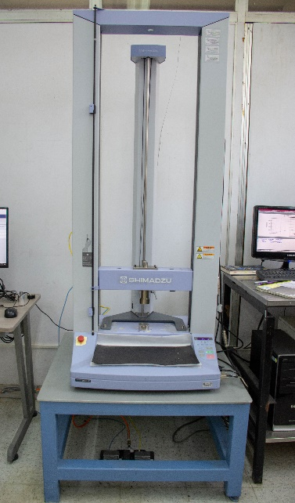 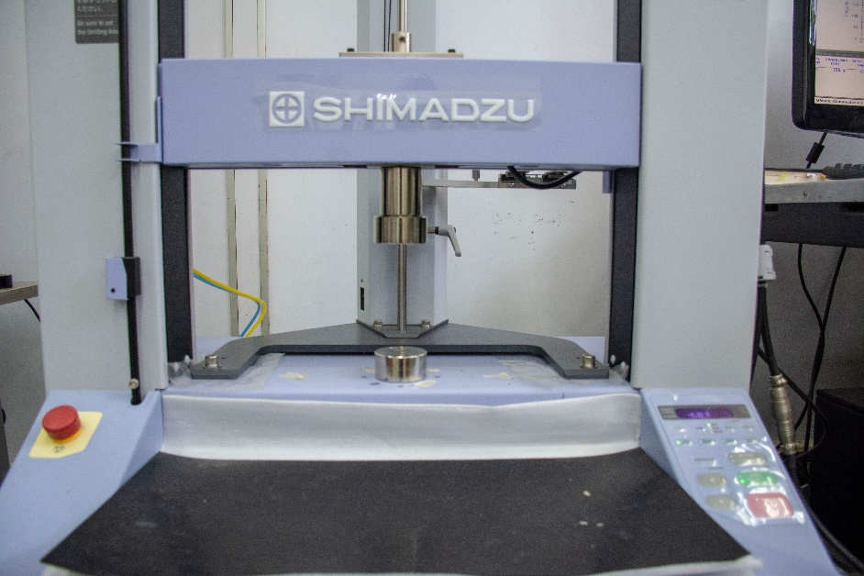
2 | Máquina de ensayos dinámicos de Fatiga | En servicio | Tensión, Compresión, Ensayos mecánicos de Fatiga • Modelo 8802 • Capacidad máxima 250 kN • Recorrido máximo del cabezal 5.9 in (150mm) • Frecuencia de Fatiga 0.00001 a 1,000 Hz • Cámara de temperatura (Temp. Ambiente a 600 °C) | Modulo de adquisición de datos para fatiga sin actualización (fuera de servicio para ensayos de fatiga) | 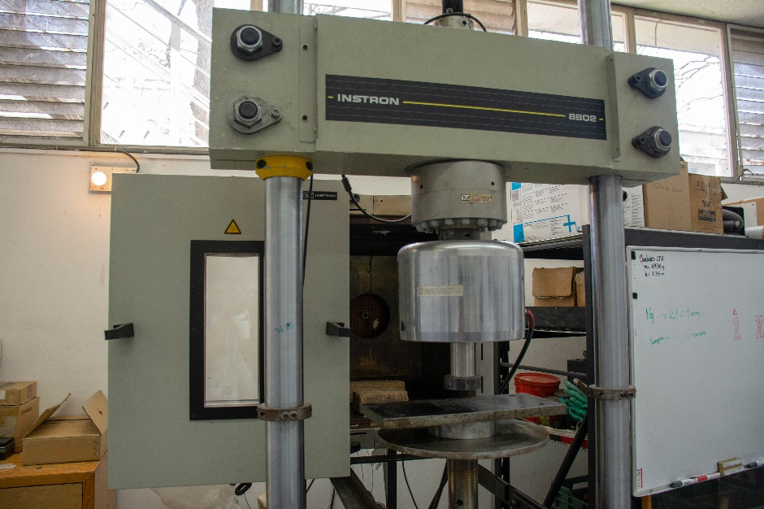
3 | Máquina De Impacto Izod | En servicio | Impacto Izod Marca: N/A • P = 1250 gr • L = 0.28 m | Sin calibración | 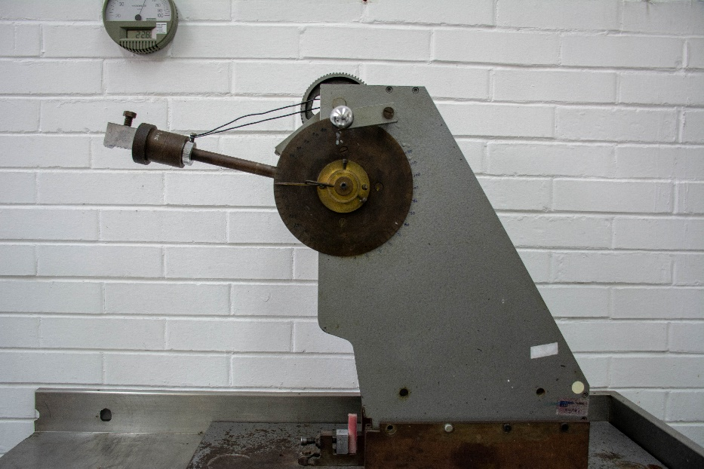
4 | Máquina De Impacto Charpy | En servicio | Impacto Charpy Marca: Shimadzu CH • Capacidad 30 kg • P = 26.06 kg • L = =0. 7500 m | Sin calibración | 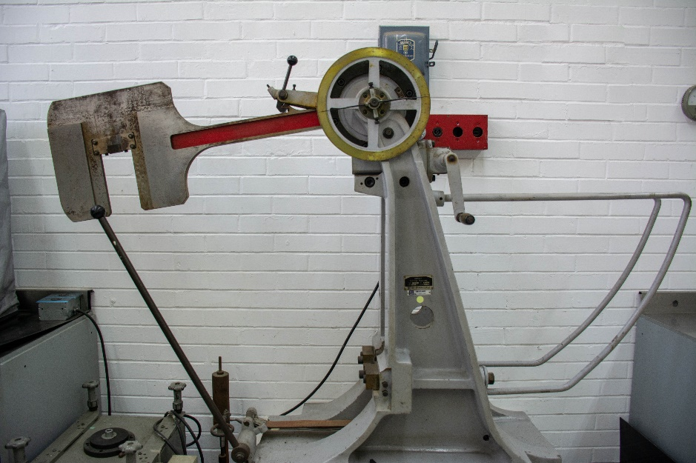
5 | Durómetro Digital Universal | En servicio | Prueba de dureza (Rockwell, Brinell, Vickers) • Modelo: HBRV-187.5D • Capacidad: Rockwell (60kgf, 100kgf, 150kgf). Brinell (31.25kgf,62.5kgf,187.5kgf), Vickers 30kgf, 100kgf) • Velocidades del cabezal: 0.02 a 20 in/min o 0.05 a 1200 mm/min | Sin calibración | 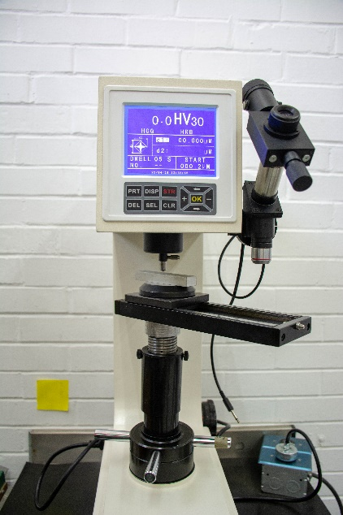
6 | Máquina Universal Instron 5500R | En servicio | Tensión, Compresión, Flexión 3 y 4 puntos. • Modelo 1125 • Capacidad máxima: 100 kN • Velocidades del cabezal: 0. 05 a 500 mm/min • Recorrido máximo del cabezal: 36 in (914 mm) • Cámara de temperatura | En curso el proceso de solicitud de calibración. | 